关系图
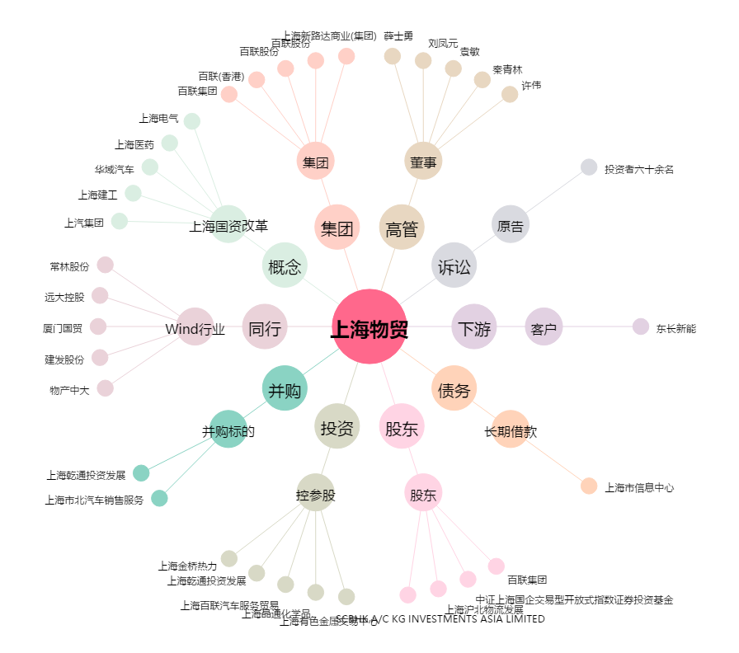
上海物贸[600822.SH] - 关系概览图

